Sobre a Hashtag

Nossas Redes Sociais
Canal Youtube Hashtag Treinamentos
Perfil Instagram Hashtag Treinamentos
Minicursos de Excel Gratuitos
Excel Impressionador

Quer saber mais sobre o nosso Curso Completo de Excel? Clique no link abaixo para garantir sua vaga na próxima turma:
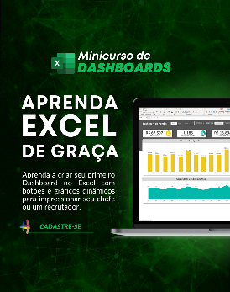

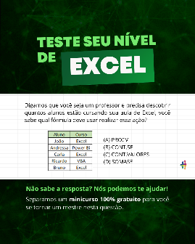

Quem somos
Com dezenas de milhares de alunos treinados em todo o Brasil, a Hashtag Treinamentos sabe exatamente como ajudar seus alunos a se tornarem referências onde trabalham ou onde pensam em trabalhar.
Todos os nossos programas são extremamente didáticos, com índice de satisfação superior a 98,3% e levam qualquer um do básico até o nível Impressionador, que está além do avançado.


Minicurso de Dashboards
Minicurso de 10 temas mais cobrados no merdado
Teste seu nível de Excel

Para ter acesso ao minicurso, basta clicar nas imagens de interesse!

PRECIFICAÇÃO
PLANILHA DE PRECIFICAÇÃO DE PRODUTOS E SERVIÇOS

RELATÓRIO
Este relatório tem como objetivo apoiar na definição de preços de vendas de produtos ou serviços de pequenos negócios.
A partir das informações do seu negócio (quantidade produzida/vendida, custos fixos e variáveis) é possível simular um preço ideal, desta forma, lucro final.
Ferramenta Atingir Meta
Para apoiar a definição de preços, recomendamos a utilização da ferramenta "Atingir Meta" localizada na guia "Dados" em "Teste de Hipóteses".
Com a ferramenta é possível atingir objetivos desejados alterando valores que impactam no resultado final.
No nosso caso, podemos alterar a célula de "Mark-up Desejado" (D7) para alcançarmos um Lucro (D21) ou Margem Bruta (D22) específico a um preço "X".
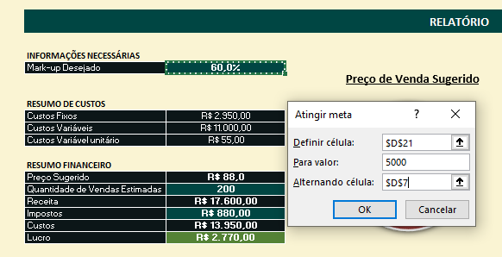
Preço de Venda Sugerido
INFORMAÇÕES NECESSÁRIAS
Mark-up Desejado | 72.7%

R$ 86,34
RESUMO DE CUSTOS
Custos Fixos | R$ 2,950.00
Custos Variáveis | R$ 10,000.00
Custos Variável unitário | R$ 50.00

Inclua as informações de custos fixos do seu negócio. Ou seja, aqueles custos que são recorrentes e não variam independente da quantidade de vendas (por exemplo, todo mês pagarei o mesmo valor de aluguel até que renegocie ou mude de local).
Inclua os custos variáveis relacionados à produção. Por exemplo, em uma loja de camisetas, para vender 100 peças ao invés de 10 peças, preciso de 10x a quantidade de tecido que precisaria, o que afeta diretamente na quantidade de investimento.
RESUMO FINANCEIRO
Preço Sugerido | R$ 86.34
Quantidade de Vendas Estimadas | 200
Receita | R$ 17,267.01
Impostos | R$ 863.35
Custos | R$ 12,950.00
Lucro | R$ 3,453.66
Margem Bruta | 20.0%

CUSTOS FIXOS |  |  | CUSTOS VARIÁVEIS

Gasto | Valor | Custo % | Quantidade Produzida (real/estimado) | 200
Salários | R$ 2,000.00 | 67.8%
Luz | R$ 350.00 | 11.9% | Gasto | Custo | Custo unitário | Custo %
Água | R$ 200.00 | 6.8% | Materia Prima (Tecido) | R$ 10,000.00 | R$ 50.00 | 100.0%
Gás | R$ 150.00 | 5.1%
Manutenção | R$ 100.00 | 3.4%
Internet | R$ 150.00 | 5.1%
E se quiser ter acesso a mais conteúdos e planilhas como essa, clique no botão acima e inscreva-se no nosso canal!

Total Custo Fixo | R$ 2,950.00

 |  |  | Total Custo Variável | R$ 10,000.00 | R$ 50.00

Custos Fixos x Variáveis

 |  |  | RESUMO CUSTOS FIXOS E VARIÁVEIS

 |  |  | Total Custo Fixo | R$ 2,950.00
 |  |  | Total Custo Variável | R$ 10,000.00

